Doucument Mobile
 | Hướng dẫn sử dụng phần mềm trên thiết bị PDA

1. Form login

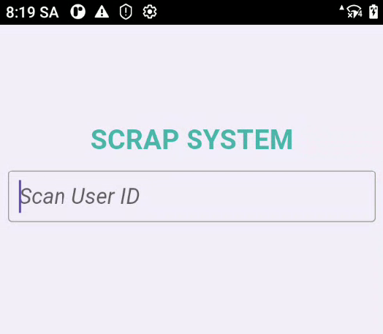

Biểu tượng phần mềm trên thiết bị mobile

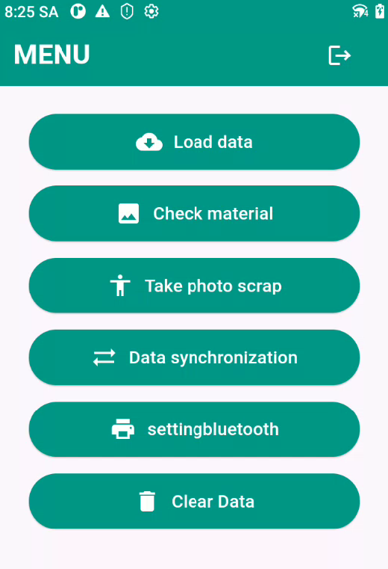
1
2. Form menu
 |  | Đồng bộ dữ liệu sanction trên web xống thiết bị mobile

2
 |  | Kiểm tra nguyên vật liệu theo sanction có đủ hay không? Và chia lên pallet để mang đi hủy.
1
3
 |  | Thực hiện việc chụp ảnh theo từng pallet, sanction hoặc chi tiết (nếu có) ở hu vực hủy hàng.
2
4
 |  | Sau khi chụp ảnh xong vào văn phòng hoặc nơi có mạng nhà máy để thực hiện đồng bộ lên hệ thống web.

3
5
 |  | Setting bluetooth cho thiết bị mobile nếu cần in số pallet No để đánh dấu khỏi bị dán nhầm.

4
6
 |  | Thực hiện việc xóa hết dữ liệu cũ sau khi sanction được phê duyệt hoàn tất quy trình.
 |  | ( Việc này giúp bộ nhớ của Mobile sẽ được giải phóng) -> chỉ áp dụng 1 lần duy nhất được phân quyền cấp quản lý mới có quyền.

5

6

1
3. Form Load data (đồng bộ dữ liệu web xuống thiết bị Mobile)
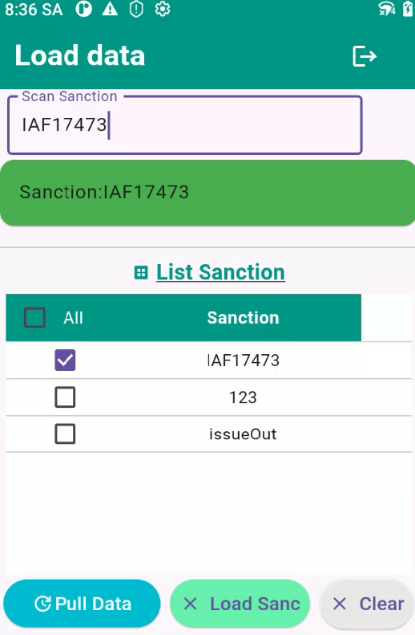

3. Bấm vào sanction để link sang trang kiểm kê mặt hàng để đưa lên pallet

1. Chọn sanction cần đổng bộ

2. Bấm nút đồng bộ dữ liệu về thiết bị

2
4. Form Check material (Kiểm tra danh sách item trên Pallet, chia pallet và check số lượng actual)
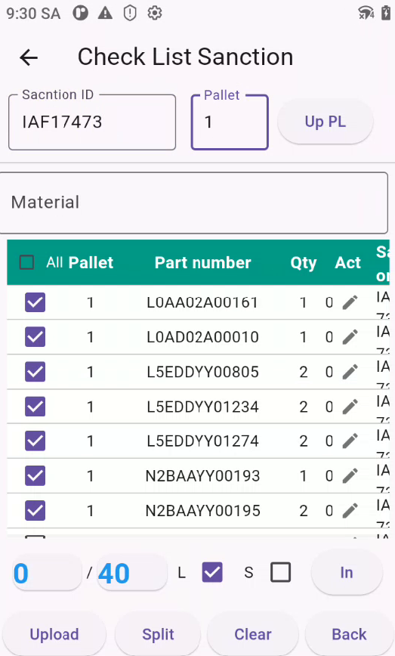

4. Số Pallet No sẽ tự tăng khi bấm nút Up PL (sửa nếu cần)

1. Tên sanction check item trên pallet

5. Bấm nút để update Pallet No

Có thể tìm kiếm nhanh theo tên nguyên vật liệu

2. Chọn all nếu chỉ có 1 pallet No

3. kiểm tra item nhặt lên pallet No

6. Bấm biểu tượng hình bút chì để nhập số lượng actual nếu sai so với số lượng plan (nếu đúng thì không cần nhập gì)

8. Thể hiện trang thái hàng đã được đưa lên Pallet hết chưa. ví dụ: 0/40 => 0 là hàng đã được đưa hêt lên Pallet. số lượng > 0 là vẫn còn hàng chưa được kiểm. Sẽ khong thể đồng bộ lên web.

7. Bấm in pallet No qua máy in bluetool (nếu có). có 2 dạng máy in khổ to và khổ vừa có thể chọn. L (khổ lớn). S (Khổ vừa)

9. Bấm nút upload để update số Pallet No và số lượng đã check lên web (điều kiện phải chỗ có mạng và hàng đã được kiểm hết)
10. Chức năng chia tổng số lượng plan lên nhiều pallet. nhập số lượng cần chia rồi cho lên pallet cần nhập.
11. Bấm nút để clear để làm lại.
12. Quay lại menu.

Barcode trên Pallet List được in ra trong văn phòng để stick lên pallet No trước khi hủy hàng.

3
5. Form chụp ảnh hàng hủy.
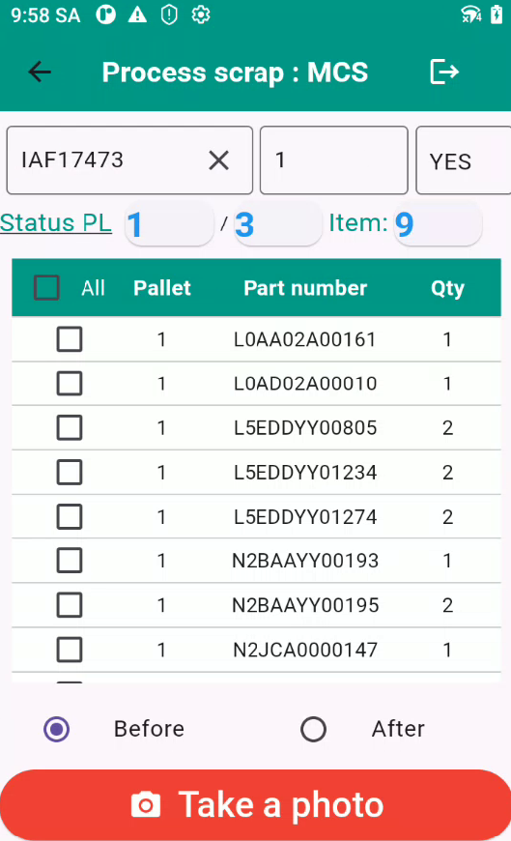
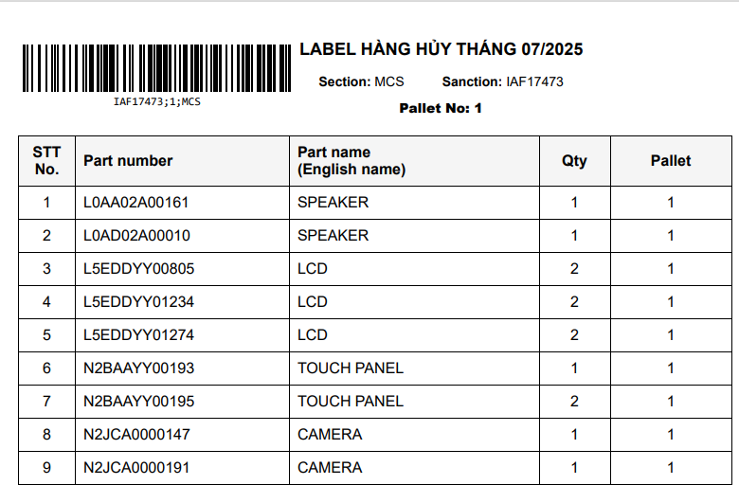

Trạng thái chụp ảnh (phải chụp cả B & A -> thì mới hiện Yes)
1. Scan Barcode trên Pallet List
Số Pallet No

Show trạng Số Pallet đã được chụp ảnh trên 1 sanction.

Số lượng Item trên 1 Pallet No

Tích chọn All để chụp ảnh cho cả Pallet NO
Có thể click từng dòng để kiểm tra ảnh Before và After xem đã được chụp đúng hay chưa?

Có thể chụp one by one nếu cần chụp

Chọn B & A cho việc chụp ảnh

Bấm chụp ảnh

4
6. Form đồng bộ dữ liệu sau khi đã chụp ảnh xong.

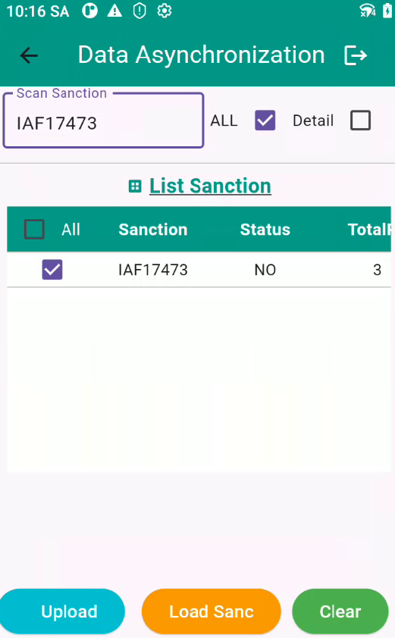

Nếu có ảnh chụp one by one cần upload thì cần up thì tich vào.

Trạng thái mặc định là chụp ảnh theo pallet.

1. Bấm chọn sanction đề upload ảnh đã chụp.

Show trạng thái sanction là đã được chụp hết ảnh hay chưa. All pallet No được chụp sẽ là Yes.
Tổng số Pallet cần chụp ảnh
Danh sách Pallet đã được chụp ảnh. ví dụ nếu tổng Pallet No là 3. nhưng hiện tại chỉ có Pallet 1 được chụp => trang thái pallet sẽ là No. => cần quay lại bước chụp ảnh để kiểm tra lại các Pallet được chụp.

2. Bấm để upload ảnh lên hệ thống web.
3. Bấm để load lại sanction nếu cần.
4. Bấm để reset để làm lại

5
7. Form Setting Bluetooth cho máy in nếu cần in Pallet No

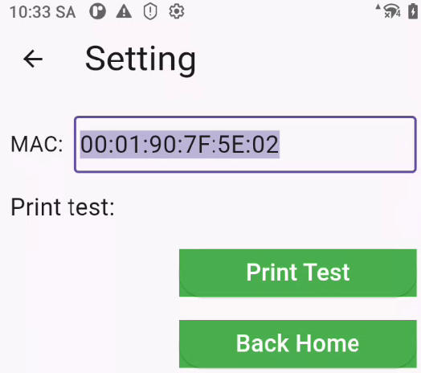

1. Scan địa chỉ Mac trên máy in cần in để lưu địa chỉ.

2. In test kết nối máy in.

3. Quay lại menu

6
8. Form xóa dữ liệu tháng cũ trên thiết bị mobile

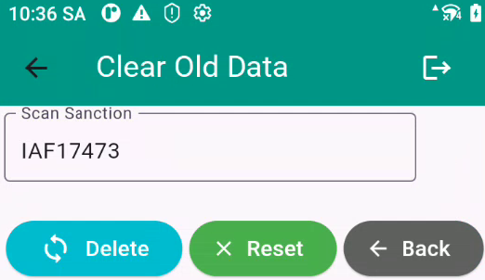

1. Nhập số sanction cần xóa history

2. Bấm nút để xóa. (điều kiện Sanction phải được phê duyệt kết thúc trên web mới được xóa)

3. Clear dữ liệu làm lại thao tác
4. Quay lại menu

